Projektrahmendaten
 | Test_Achim_2 in Schwerin

 |  |  |  | ÜBERSICHTSKARTE
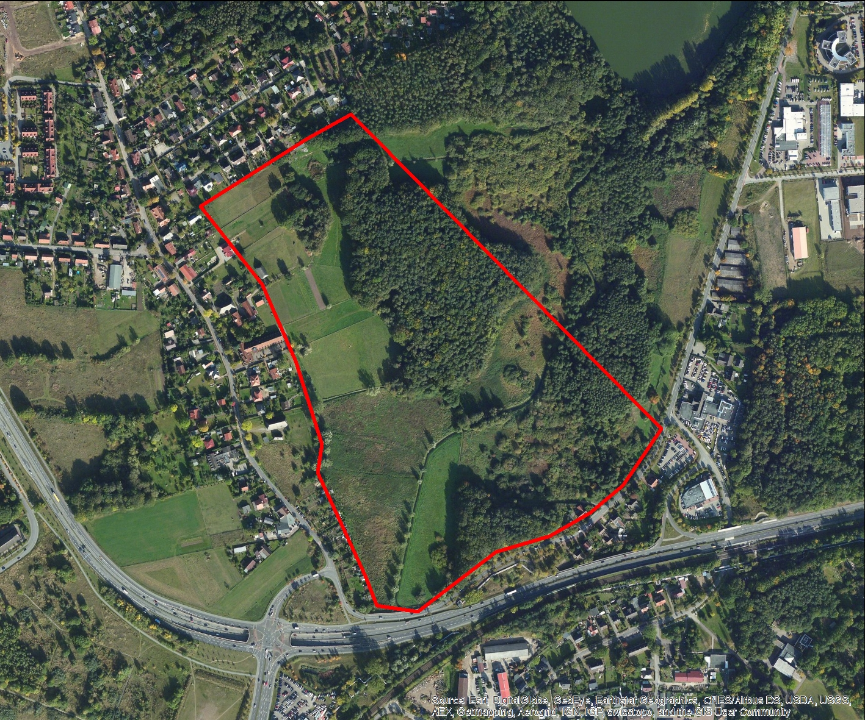

REGIOPROJEKTCHECK
Folgeabschätzung von Bauprojekten
Exportdatum |  |  | 2016-08-15 08:30
Thema |  |  | Projektinformation

RAHMENDATEN
Fläche des Plangebiets |  | 25.029286999 | ha
Realisierungszeitraum |  |  | 2016 - 2048

Wohnnutzung (Wohneinheiten) |  | 200 | WE
Gewerbe (Arbeitsplätze) |  |  | ca. 54
Einzelhandel (Verkaufsfläche) |  | 0 | m²

FLÄCHENBILANZ
 | Landwirtschaft | Brachfläche | Lärmschutzanlage | Gewerbe | Erschließung | Soziale Infrastruktur | Einzelhandel | Wohnen | Grünflaeche | Natur
 |  |  | 0.006 | 0.158 | 0.114 |  |  | 0.632 | 0.036 | 0.004

Grafiken
Branchenstruktur
 | 0 | 0 | 0 | 0 | 0 | 0
Beschaeftigte | 0 | 0 | 0 | 0 | 0 | 0
Betriebe | 0 | 0 | 0 | 0 | 0 | 0

Beschaeftigte nach Branche
0 | 0
0 | 0
0 | 0
0 | 0
0 | 0
0 | 0

Betriebe nach Branche
 | 0
0 | 0
0 | 0
0 | 0
0 | 0
0 | 0
0 | 0

Beschaeftigte im Zeitverlauf
 | C | F | G | H | M | N
0 | 0 | 0 | 0 | 0 | 0 | 0
0 | 0 | 0 | 0 | 0 | 0 | 0
0 | 0 | 0 | 0 | 0 | 0 | 0
0 | 0 | 0 | 0 | 0 | 0 | 0
0 | 0 | 0 | 0 | 0 | 0 | 0
0 | 0 | 0 | 0 | 0 | 0 | 0
0 | 0 | 0 | 0 | 0 | 0 | 0
0 | 0 | 0 | 0 | 0 | 0 | 0
0 | 0 | 0 | 0 | 0 | 0 | 0
0 | 0 | 0 | 0 | 0 | 0 | 0
0 | 0 | 0 | 0 | 0 | 0 | 0
0 | 0 | 0 | 0 | 0 | 0 | 0
0 | 0 | 0 | 0 | 0 | 0 | 0
0 | 0 | 0 | 0 | 0 | 0 | 0
0 | 0 | 0 | 0 | 0 | 0 | 0
0 | 0 | 0 | 0 | 0 | 0 | 0
0 | 0 | 0 | 0 | 0 | 0 | 0
0 | 0 | 0 | 0 | 0 | 0 | 0
0 | 0 | 0 | 0 | 0 | 0 | 0
0 | 0 | 0 | 0 | 0 | 0 | 0
0 | 0 | 0 | 0 | 0 | 0 | 0
0 | 0 | 0 | 0 | 0 | 0 | 0
0 | 0 | 0 | 0 | 0 | 0 | 0
0 | 0 | 0 | 0 | 0 | 0 | 0
0 | 0 | 0 | 0 | 0 | 0 | 0
0 | 0 | 0 | 0 | 0 | 0 | 0
0 | 0 | 0 | 0 | 0 | 0 | 0
0 | 0 | 0 | 0 | 0 | 0 | 0
0 | 0 | 0 | 0 | 0 | 0 | 0
0 | 0 | 0 | 0 | 0 | 0 | 0
0 | 0 | 0 | 0 | 0 | 0 | 0

Betriebe im Zeitverlauf
 | C | F | G | H | M | N
0 | 0 | 0 | 0 | 0 | 0 | 0
0 | 0 | 0 | 0 | 0 | 0 | 0
0 | 0 | 0 | 0 | 0 | 0 | 0
0 | 0 | 0 | 0 | 0 | 0 | 0
0 | 0 | 0 | 0 | 0 | 0 | 0
0 | 0 | 0 | 0 | 0 | 0 | 0
0 | 0 | 0 | 0 | 0 | 0 | 0
0 | 0 | 0 | 0 | 0 | 0 | 0
0 | 0 | 0 | 0 | 0 | 0 | 0
0 | 0 | 0 | 0 | 0 | 0 | 0
0 | 0 | 0 | 0 | 0 | 0 | 0
0 | 0 | 0 | 0 | 0 | 0 | 0
0 | 0 | 0 | 0 | 0 | 0 | 0
0 | 0 | 0 | 0 | 0 | 0 | 0
0 | 0 | 0 | 0 | 0 | 0 | 0
0 | 0 | 0 | 0 | 0 | 0 | 0
0 | 0 | 0 | 0 | 0 | 0 | 0
0 | 0 | 0 | 0 | 0 | 0 | 0
0 | 0 | 0 | 0 | 0 | 0 | 0
0 | 0 | 0 | 0 | 0 | 0 | 0
0 | 0 | 0 | 0 | 0 | 0 | 0
0 | 0 | 0 | 0 | 0 | 0 | 0
0 | 0 | 0 | 0 | 0 | 0 | 0
0 | 0 | 0 | 0 | 0 | 0 | 0
0 | 0 | 0 | 0 | 0 | 0 | 0
0 | 0 | 0 | 0 | 0 | 0 | 0
0 | 0 | 0 | 0 | 0 | 0 | 0
0 | 0 | 0 | 0 | 0 | 0 | 0
0 | 0 | 0 | 0 | 0 | 0 | 0
0 | 0 | 0 | 0 | 0 | 0 | 0
0 | 0 | 0 | 0 | 0 | 0 | 0

